HMAC-SHA256
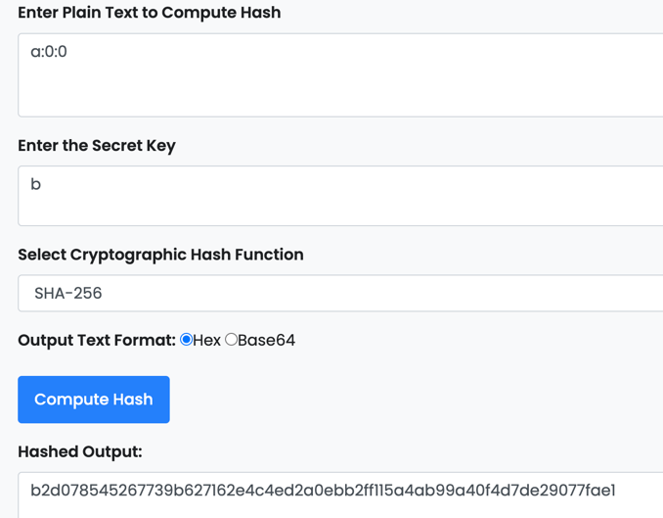
https://www.devglan.com/online-tools/hmac-sha256-online
假設某局參數如下：
ClientSeed： | a
ServerSeed： | b
Noce： | 0

以第一組HMAC_SHA256(b,a:0:0)為例，將參數帶入SHA256後得到長度為64的字串，每個字元都是16進位
b2d078545267739b627162e4c4ed2a0ebb2ff115a4ab99a40f4d7de29077fae1

Plinko
假設某局參數如下：
ClientSeed值： | a
ServerSeed值： | b
Nonce： | 0 | 每局+1
風險係數： | Low | 係數越高，對應的賠率高低值差越多，但不影響RTP
彈珠台行數： | 8

試算彈珠每下降一行可能會往左或往右，0代表左，1代表右，不論玩家設定的彈珠台行數為多少，公式會預算20次每次落到下一行會是左或右結果

每個結果需要8個字元計算，一個SHA256結果僅能計算8個結果，因此在SHA256加入計數參數，從0開始，每需要新增一筆SHA256結果就+1後帶入 因為要預算1次，所以共需要3筆SHA256才足夠

HMAC_SHA256(b,a:3:0) |  | ---8個結果
HMAC_SHA256(b,a:3:1) |  | ---8個結果
HMAC_SHA256(b,a:3:2) |  | ---8個結果 | （取前4個）
 |  | 共計算20個結果

以第一組HMAC_SHA256(b,a:3:0)為例，將參數帶入SHA256後得到長度為64的字串，每個字元都是16進位
718d44fdfd7f807342269c6deb153a84900a1a6554f991b24b072fb1f3656611

每兩碼為單位，共取8碼做為參數，每個數值轉10進位後帶入以下計算公式
原始值 | 轉十進位 | 分別帶入計算式
71 | 113 | (113 / (256 ^ 1)) | = | 0.44140625
8d | 141 | (141 / (256 ^ 2)) | = | 0.002151489258
44 | 68 | (68 / (256 ^ 3)) | = | 4.053115845E-06
fd | 253 | (253 / (256 ^ 4)) | = | 5.890615284E-08
 |  |  | 小計 | 0.4435618513
 |  |  | 乘以2 | 0.8871237026
 |  |  | 無條件捨去至整數位 | 0
 |  |  |  | 彈珠於第一行會往左

原始值 | 轉十進位 | 分別帶入計算式
fd | 253 | (253 / (256 ^ 1)) | = | 0.98828125
7f | 127 | (127 / (256 ^ 2)) | = | 0.001937866211
80 | 128 | (128 / (256 ^ 3)) | = | 7.629394531E-06
73 | 115 | (115 / (256 ^ 4)) | = | 2.677552402E-08
 |  |  | 小計 | 0.9902267724
 |  |  | 乘以2 | 1.980453545
 |  |  | 無條件捨去至整數位 | 1
 |  |  |  | 彈珠於第二行會往右

以此類推取8組可得到彈珠下降8行後的位置
第一行 | 第二行 | 第三行 | 第四行 | 第五行 | 第六行 | 第七行 | 第八行 | 最終落點
0 | 1 | 0 | 1 | 1 | 0 | 0 | 1 | 4

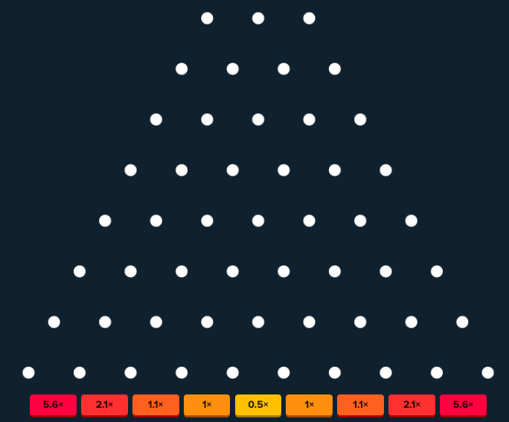

則該局得落球點＆對應賠率如下： |  |  |  | 彈珠最後會落在這個點
落球點0 | 落球點1 | 落球點2 | 落球點3 | 落球點4 | 落球點5 | 落球點6 | 落球點7 | 落球點8
5.6x | 2.1x | 1.1x | 1x | 0.5x | 1x | 1.1x | 2.1x | 5.6x

對應賠率依據Stake的賠率配置

Lucky Drop
假設某局參數如下：
ClientSeed值： | a
ServerSeed值： | b
Nonce： | 3 | 每局+1
風險係數： | Low | 係數越高，對應的賠率高低值差越多，但不影響RTP
彈珠台行數： | 16

試算彈珠每下降一行可能會往左或往右，0代表左，1代表右，不論玩家設定的彈珠台行數為多少，公式會預算20次每次落到下一行會是左或右結果

每個結果需要8個字元計算，一個SHA256結果僅能計算8個結果，因此在SHA256加入計數參數，從0開始，每需要新增一筆SHA256結果就+1後帶入 因為要預算20次，所以共需要3筆SHA256才足夠

HMAC_SHA256(b,a:3:0) |  | ---8個結果
HMAC_SHA256(b,a:3:1) |  | ---8個結果
HMAC_SHA256(b,a:3:2) |  | ---8個結果 | （取前4個）
 |  | 共計算20個結果

以第一組HMAC_SHA256(b,a:1:0)為例，將參數帶入SHA256後得到長度為64的字串，每個字元都是16進位
718d44fdfd7f807342269c6deb153a84900a1a6554f991b24b072fb1f3656611

每兩碼為單位，共取8碼做為參數，每個數值轉10進位後帶入以下計算公式
原始值 | 轉十進位 | 分別帶入計算式
71 | 113 | (113 / (256 ^ 1)) | = | 0.44140625
8d | 141 | (141 / (256 ^ 2)) | = | 0.002151489258
44 | 68 | (68 / (256 ^ 3)) | = | 4.053115845E-06
fd | 253 | (253 / (256 ^ 4)) | = | 5.890615284E-08
 |  |  | 小計 | 0.4435618513
 |  |  | 乘以2 | 0.8871237026
 |  |  | 無條件捨去至整數位 | 0
 |  |  |  | 彈珠於第一行會往左

原始值 | 轉十進位 | 分別帶入計算式
fd | 253 | (253 / (256 ^ 1)) | = | 0.98828125
7f | 127 | (127 / (256 ^ 2)) | = | 0.001937866211
80 | 128 | (128 / (256 ^ 3)) | = | 7.629394531E-06
73 | 115 | (115 / (256 ^ 4)) | = | 2.677552402E-08
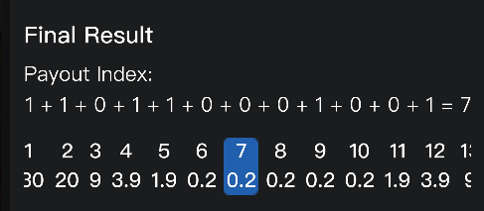
 |  |  | 小計 | 0.9902267724
 |  |  | 乘以2 | 1.980453545
 |  |  | 無條件捨去至整數位 | 1
 |  |  |  | 彈珠於第二行會往右

以此類推取16組可得到彈珠下降16行後的位置
第一行 | 第二行 | 第三行 | 第四行 | 第五行 | 第六行 | 第七行 | 第八行
0 | 1 | 0 | 1 | 1 | 0 | 0 | 0
第九行 | 第十行 | 第十一行 | 第十二行 | 第十三行 | 第十四行 | 第十五行 | 第十六行 | 最終落點
1 | 0 | 0 | 0 | 1 | 0 | 0 | 1 | 7

則該局得落球點＆對應賠率如下： |  |  |  |  |  |  | 彈珠最後會落在這個點
落球點0 | 落球點1 | 落球點2 | 落球點3 | 落球點4 | 落球點5 | 落球點6 | 落球點7 | 落球點8 | 落球點9 | 落球點10 | 落球點12 | 落球點13 | 落球點14 | 落球點15 | 落球點16
1000.0 | 130.0 | spin | spin | 3.0 | 0.6 | 0.3 | 0.0 | 0.3 | 0.6 | 1.5 | 3.0 | spin | spin | 130.0 | 1000.0

掉落到 Spin 會進入輪盤遊戲

對應賠率依據Stake的賠率配置

Keno
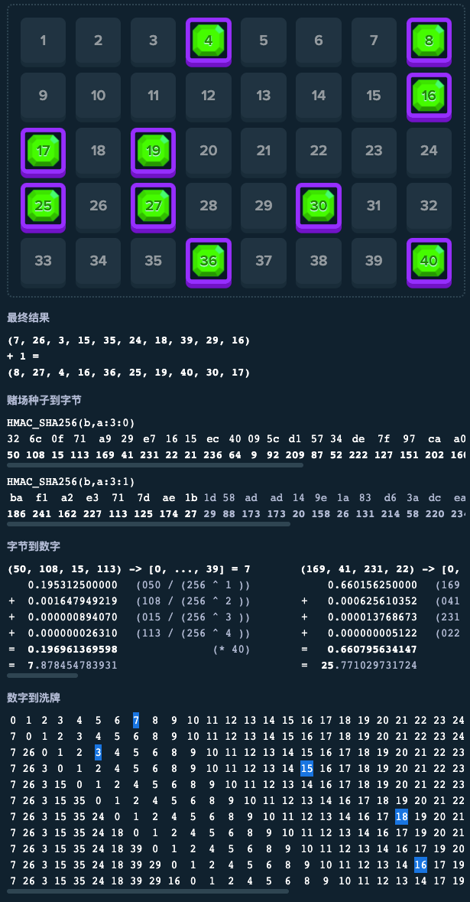
假設某局參數如下：
Hash值： | a
Seed值： | b
Nonce： | 3 | 每局+1

每局要產生10個介於1-40的不重複號碼

每個結果需要8個字元計算，一個SHA256結果僅能計算8個號碼，因此在SHA256加入計數參數，從0開始，每需要新增一筆SHA256結果就+1後帶入，因為要算10個號碼，所以共需要2筆SHA256才足夠

HMAC_SHA256(b,a:3:0) |  | ---8個結果
HMAC_SHA256(b,a:3:1) |  | ---8個結果 | （取前2個）
 |  | 共計算10個結果

以第一組HMAC_SHA256(b,a:3:0)為例，將參數帶入SHA256後得到長度為64的字串，每個字元都是16進位
326c0f71a929e71615ec40095cd15734de7f97caa0514b4f77e2c803fba30df4

每兩碼為單位，共取8碼做為參數，每個數值轉10進位後帶入以下計算公式
原始值 | 轉十進位 | 分別帶入計算式
32 | 50 | (50 / (256 ^ 1)) | = | 0.1953125 | 1
6c | 108 | (108 / (256 ^ 2)) | = | 0.001647949219 | 2
0f | 15 | (15 / (256 ^ 3)) | = | 8.940696716E-07 | 3
71 | 113 | (113 / (256 ^ 4)) | = | 2.630986273E-08 | 4
 |  |  | 小計 | 0.1969613696
 |  |  | 乘以40 | 7.878454784
 |  |  | 無條件捨去至整數位 | 7

原始值 | 轉十進位 | 分別帶入計算式
a9 | 169 | (169 / (256 ^ 1)) | = | 0.66015625 | 1
29 | 41 | (41 / (256 ^ 2)) | = | 0.0006256103516 | 2
e7 | 231 | (231 / (256 ^ 3)) | = | 1.376867294E-05 | 3
16 | 22 | (22 / (256 ^ 4)) | = | 5.12227416E-09 | 4
 |  |  | 小計 | 0.6607956341
 |  |  | 乘以39 | 25.77102973 |  | 這邊的數字會遞減，算到最後一筆是x1
 |  |  | 無條件捨去至整數位 | 25

以此類推算出10個值依序如下
7 | 25 | 3 | 13 | 31 | 32 | 21 | 15 | 32 | 23 | 13

NumbertoShuffle
最終數字結果推算方式是以index概念取得10個不重複數字，當前面數字被取過後會被抽掉，共有11行
0 | 1 | 2 | 3 | 4 | 5 | 6 | 7 | 8 | 9 | 10 | 11 | 12 | 13 | 14 | 15 | 16 | 17 | 18 | 19 | 20 | 21 | 22 | 23 | 24 | 25 | 26 | 27 | 28 | 29 | 30 | 31 | 32 | 33 | 34 | 35 | 36 | 37 | 38 | 39
7 | 0 | 1 | 2 | 3 | 4 | 5 | 6 | 8 | 9 | 10 | 11 | 12 | 13 | 14 | 15 | 16 | 17 | 18 | 19 | 20 | 21 | 22 | 23 | 24 | 25 | 26 | 27 | 28 | 29 | 30 | 31 | 32 | 33 | 34 | 35 | 36 | 37 | 38 | 39
7 | 26 | 0 | 1 | 2 | 3 | 4 | 5 | 6 | 8 | 9 | 10 | 11 | 12 | 13 | 14 | 15 | 16 | 17 | 18 | 19 | 20 | 21 | 22 | 23 | 24 | 25 | 27 | 28 | 29 | 30 | 31 | 32 | 33 | 34 | 35 | 36 | 37 | 38 | 39
7 | 26 | 3 | 0 | 1 | 2 | 4 | 5 | 6 | 8 | 9 | 10 | 11 | 12 | 13 | 14 | 15 | 16 | 17 | 18 | 19 | 20 | 21 | 22 | 23 | 24 | 25 | 27 | 28 | 29 | 30 | 31 | 32 | 33 | 34 | 35 | 36 | 37 | 38 | 39
7 | 26 | 3 | 15 | 0 | 1 | 2 | 4 | 5 | 6 | 8 | 9 | 10 | 11 | 12 | 13 | 14 | 16 | 17 | 18 | 19 | 20 | 21 | 22 | 23 | 24 | 25 | 27 | 28 | 29 | 30 | 31 | 32 | 33 | 34 | 35 | 36 | 37 | 38 | 39
7 | 26 | 3 | 15 | 35 | 0 | 1 | 2 | 4 | 5 | 6 | 8 | 9 | 10 | 11 | 12 | 13 | 14 | 16 | 17 | 18 | 19 | 20 | 21 | 22 | 23 | 24 | 25 | 27 | 28 | 29 | 30 | 31 | 32 | 33 | 34 | 36 | 37 | 38 | 39
7 | 26 | 3 | 15 | 35 | 24 | 0 | 1 | 2 | 4 | 5 | 6 | 8 | 9 | 10 | 11 | 12 | 13 | 14 | 16 | 17 | 18 | 19 | 20 | 21 | 22 | 23 | 25 | 27 | 28 | 29 | 30 | 31 | 32 | 33 | 34 | 36 | 37 | 38 | 39
7 | 26 | 3 | 15 | 35 | 24 | 18 | 0 | 1 | 2 | 4 | 5 | 6 | 8 | 9 | 10 | 11 | 12 | 13 | 14 | 16 | 17 | 19 | 20 | 21 | 22 | 23 | 25 | 27 | 28 | 29 | 30 | 31 | 32 | 33 | 34 | 36 | 37 | 38 | 39
7 | 26 | 3 | 15 | 35 | 24 | 18 | 39 | 0 | 1 | 2 | 4 | 5 | 6 | 8 | 9 | 10 | 11 | 12 | 13 | 14 | 16 | 17 | 19 | 20 | 21 | 22 | 23 | 25 | 27 | 28 | 29 | 30 | 31 | 32 | 33 | 34 | 36 | 37 | 38
7 | 26 | 3 | 15 | 35 | 24 | 18 | 39 | 29 | 0 | 1 | 2 | 4 | 5 | 6 | 8 | 9 | 10 | 11 | 12 | 13 | 14 | 16 | 17 | 19 | 20 | 21 | 22 | 23 | 25 | 27 | 28 | 30 | 31 | 32 | 33 | 34 | 36 | 37 | 38
7 | 26 | 3 | 15 | 35 | 24 | 18 | 39 | 29 | 16 | 0 | 1 | 2 | 4 | 5 | 6 | 8 | 9 | 10 | 11 | 12 | 13 | 14 | 17 | 19 | 20 | 21 | 22 | 23 | 25 | 27 | 28 | 30 | 31 | 32 | 33 | 34 | 36 | 37 | 38

最終結果
因從index取得的結果數字落於為0-39，但我們期待的區間為1-40，所以最終每個數字要+1
(7,26,3,15,35,24,18,39,29,16) +1= (8,27,4,16,36,25,19,40,30,17)

Hilo
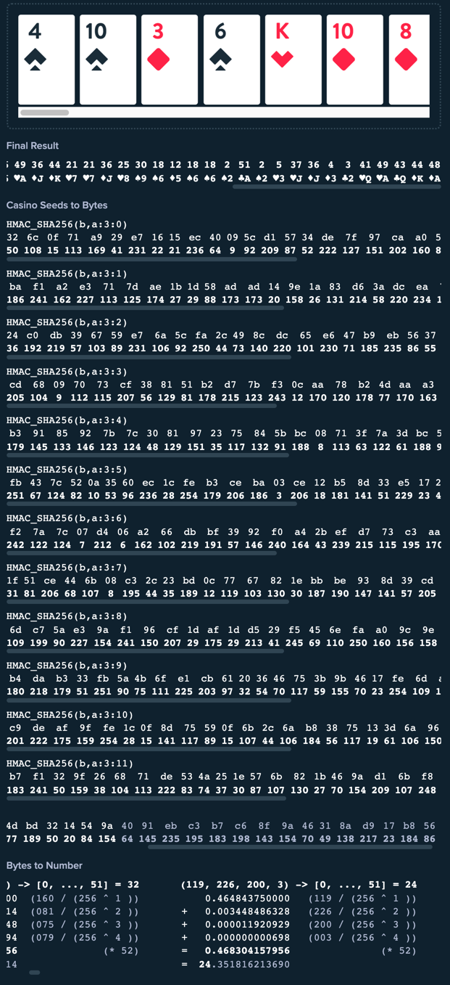
假設某局參數如下：
Hash值： | a
Seed值： | b
Nonce： | 3 | 每局+1

每局產生100張撲克牌，依序作為每回合的新卡牌或

每個結果需要8個字元計算，一個SHA256結果僅能計算8張撲克牌牌值，因此在SHA256加入計數參數，從0開始，每需要新增一筆SHA256結果就+1後帶入，因為要預算100張撲克牌，所以共需要13筆SHA256才足夠

HMAC_SHA256(b,a:3:0) |  | ---8個結果
HMAC_SHA256(b,a:3:1) |  | ---8個結果
HMAC_SHA256(b,a:3:2) |  | ---8個結果
HMAC_SHA256(b,a:3:3) |  | ---8個結果
HMAC_SHA256(b,a:3:4) |  | ---8個結果
HMAC_SHA256(b,a:3:5) |  | ---8個結果
HMAC_SHA256(b,a:3:6) |  | ---8個結果
HMAC_SHA256(b,a:3:7) |  | ---8個結果
HMAC_SHA256(b,a:3:8) |  | ---8個結果
HMAC_SHA256(b,a:3:9) |  | ---8個結果
HMAC_SHA256(b,a:3:10) |  | ---8個結果
HMAC_SHA256(b,a:3:11) |  | ---8個結果
HMAC_SHA256(b,a:3:12) |  | ---8個結果 | （取前4個）
 |  | 共計算100個結果

以第一組HMAC_SHA256(b,a:3:0)為例，將參數帶入SHA256後得到長度為64的字串，每個字元都是16進位
326c0f71a929e71615ec40095cd15734de7f97caa0514b4f77e2c803fba30df4

"計算結果落在數值0-51，分別表示撲克牌牌值2→A 花色依序為♦、♥、♠、♣ 舉例： 結果為1→♥2 結果為14→♠5 結果為30→♠9

每兩碼為單位，共取8碼做為參數，每個數值轉10進位後帶入以下計算公式
原始值 | 轉十進位 | 分別帶入計算式
32 | 50 | (50 / (256 ^ 1)) | = | 0.1953125
6c | 108 | (108 / (256 ^ 2)) | = | 0.001647949219
0f | 15 | (15 / (256 ^ 3)) | = | 8.940696716E-07
71 | 113 | (113 / (256 ^ 4)) | = | 2.630986273E-08
 |  |  | 小計 | 0.1969613696
 |  |  | 乘以52 | 10.24199122
 |  |  | 無條件捨去至整數位 | 10
 |  |  | 代表撲克牌牌值 | ♠4

原始值 | 轉十進位 | 分別帶入計算式
a9 | 169 | (169 / (256 ^ 1)) | = | 0.66015625
29 | 41 | (41 / (256 ^ 2)) | = | 0.0006256103516
e7 | 231 | (231 / (256 ^ 3)) | = | 1.376867294E-05
16 | 22 | (22 / (256 ^ 4)) | = | 5.12227416E-09
 |  |  | 小計 | 0.6607956341
 |  |  | 乘以52 | 34.36137298
 |  |  | 無條件捨去至整數位 | 34
 |  |  | 代表撲克牌牌值 | ♠10

以此類推100組撲克牌依序如下（以下僅顯示前52組）
10 | 34 | 4 | 18 | 45 | 24 | 51 | 37 | 23 | 5 | 4 | 43 | 23 | 14 | 28 | 7 | 20 | 18 | 28 | 14 | 11 | 3 | 13 | 41 | 23 | 16 | 49 | 36 | 44 | 21 | 21 | 36 | 25 | 30 | 18 | 12 | 18 | 18 | 2 | 51 | 2 | 5 | 37 | 36 | 4 | 3 | 41 | 49 | 43 | 44 | 48
♠4 | ♠10 | ♦3 | ♠6 | ♥K | ♦8 | ♣A | ♥J | ♣7 | ♥3 | ♦3 | ♣Q | ♣7 | ♠5 | ♦9 | ♣3 | ♦7 | ♠6 | ♦9 | ♠5 | ♣4 | ♣2 | ♥5 | ♥Q | ♣7 | ♦6 | ♥A | ♦J | ♦K | ♥7 | ♥7 | ♦J | ♥8 | ♠9 | ♠6 | ♦5 | ♠6 | ♠6 | ♠2 | ♣A | ♠2 | ♥3 | ♥J | ♦J | ♦3 | ♣2 | ♥Q | ♥A | ♣Q | ♦K | ♦A

Limbo
假設某局參數如下：
ClientSeed： | a
ServerSeed： | b
Nonce： | 0 | 每局+1

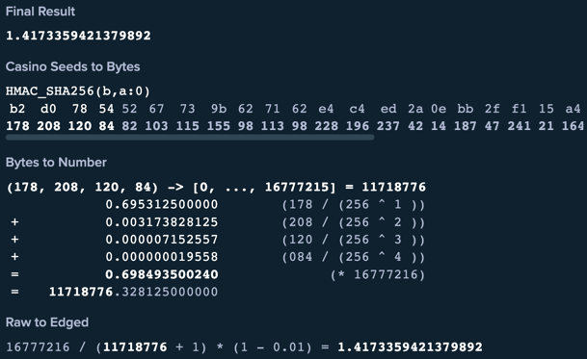
HMAC_SHA256(b,a:0)
將參數帶入SHA256後得到長度為64的字串，每個字元都是16進位
b2d078545267739b627162e4c4ed2a0ebb2ff115a4ab99a40f4d7de29077fae1

取前8碼做為參數，每個數值轉10進位後帶入以下計算公式
原始值 | 轉十進位 | 分別帶入計算式
b2 | 178 | (178 / (256 ^ 1)) | = | 0.69531250
d0 | 208 | (208 / (256 ^ 2)) | = | 0.00317383
78 | 120 | (120 / (256 ^ 3)) | = | 0.00000715
54 | 84 | (84 / (256 ^ 4)) | = | 0.00000002
 |  |  | 加總 | 0.69849350
 |  |  | 乘上16777216 | 11718776.33

帶入公式
16777216 / (11718776.328125 + 1) * (1 - 0.01) = |  |  | 1.417336144
 |  | 本局崩盤點為 | 1.41x

Mines
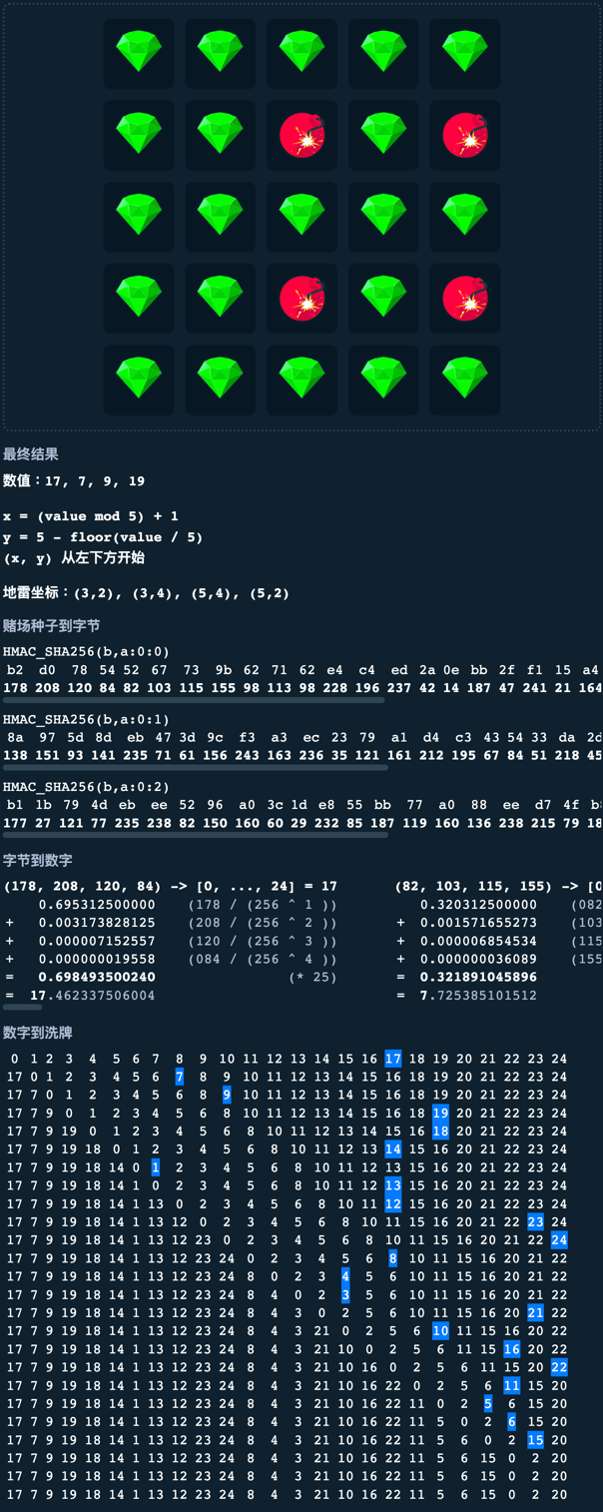
假設某局參數如下：
ClientSeed： | a
ServerSeed： | b
Noce： | 0 | 每局+1
Mines： | 4 | 四顆炸彈

每個結果需要8個字元計算，一個SHA256結果僅能計算8個炸彈，因此在SHA256加入計數參數，從0開始，每需要新增一筆SHA256結果就+1後帶入，最多24顆炸彈，所以需要三筆SHA256

HMAC_SHA256(b,a:0:0)
HMAC_SHA256(b,a:0:1)
HMAC_SHA256(b,a:0:2)

以第一組HMAC_SHA256(b,a:0:0)為例，將參數帶入SHA256後得到長度為64的字串，每個字元都是16進位
b2d078545267739b627162e4c4ed2a0ebb2ff115a4ab99a40f4d7de29077fae1

取前8碼做為參數，每個數值轉10進位後帶入以下計算公式
原始值 | 轉十進位 | 分別帶入計算式
b2 | 178 | (178 / (256 ^ 1)) | = | 0.69531250
d0 | 208 | (208 / (256 ^ 2)) | = | 0.00317383
78 | 120 | (120 / (256 ^ 3)) | = | 0.00000715
54 | 84 | (84 / (256 ^ 4)) | = | 0.00000002
 |  |  | 加總 | 0.69849350
 |  |  | 乘上25 | 17.46233751

以此類推算出四個數值分別為17,7,8,16（Mines為4所以取四個值）
最終數字推算方式跟Keno一樣，是index概念，當前面數字被取過後會被抽掉，所以最終數字是17,7,9,19

以最終數值套上公式
x=(valuemod5)+1
y=5-floor(value/5)

(x,y)从左下方开始

地雷坐标：(3,2),(3,4),(5,4),(5,2)
3 | 2
3 | 4
5 | 4
5 | 2

Dice
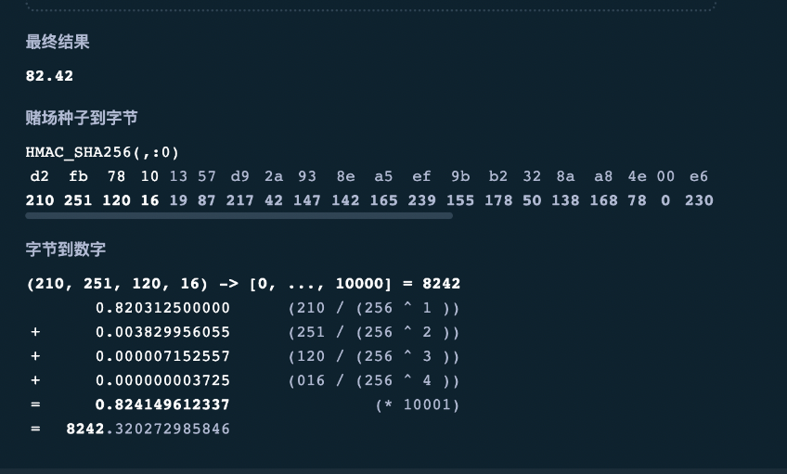
假設某局參數如下：
ClientSeed： | a
ServerSeed： | b
Nonce： | 0 | 每局+1

HMAC_SHA256(b,a:0)
將參數帶入SHA256後得到長度為64的字串，每個字元都是16進位
d2fb78101357d92a938ea5ef9bb2328aa84e00e6c4b7c0f24df1eaed64aa2a4d2102511201619872174214714216523915517850138168780230196183192242772412342371001704277

取前8碼做為參數，每個數值轉10進位後帶入以下計算公式
原始值 | 轉十進位 | 分別帶入計算式
d2 | 210 | (210 / (256 ^ 1)) | = | 0.82031250 | 1
fb | 251 | (251 / (256 ^ 2)) | = | 0.00382996 | 2
78 | 120 | (120 / (256 ^ 3)) | = | 0.00000715 | 3
10 | 16 | (16 / (256 ^ 4)) | = | 0.00000000 | 4
 |  |  | 加總 | 0.82414961
 |  |  | 乘上10001 | 8242.320273

Wheel
假設某局參數如下：
ClientSeed： | a
ServerSeed： | b
Nonce： | 0 | 每局+1
Risk： | Low
Segments： | 30
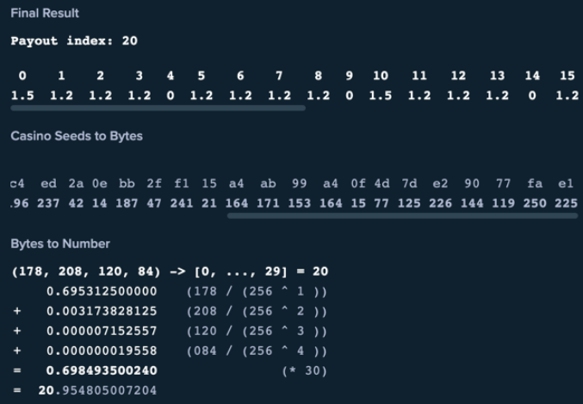
HMAC_SHA256(b,a:0)
將參數帶入SHA256後得到長度為64的字串，每個字元都是16進位
b2d078545267739b627162e4c4ed2a0ebb2ff115a4ab99a40f4d7de29077fae1

取前8碼做為參數，每個數值轉10進位後帶入以下計算公式
原始值 | 轉十進位 | 分別帶入計算式
b2 | 178 | (178 / (256 ^ 1)) | = | 0.69531250 | 1
d0 | 208 | (208 / (256 ^ 2)) | = | 0.00317383 | 2
78 | 120 | (120 / (256 ^ 3)) | = | 0.00000715 | 3
54 | 84 | (84 / (256 ^ 4)) | = | 0.00000002 | 4
 |  |  | 加總 | 0.69849350
 |  |  | 乘上30 | 20.95480501

對照Risk,Segments對應的賠率後，第20個賠率為1.5

Diamonds
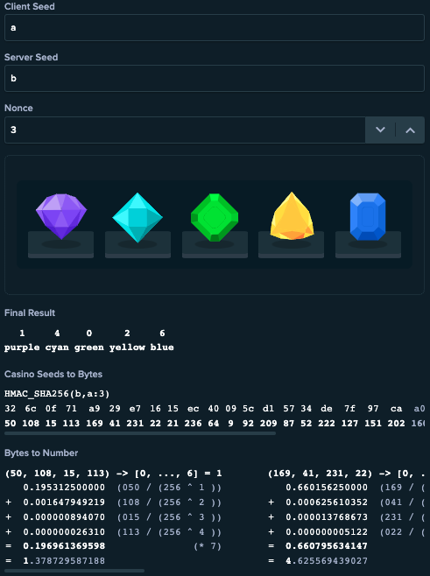
假設某局參數如下：
Hash值： | a
Seed值： | b
Nonce： | 3 | 每局+1

HMAC_SHA256(b,a:3)
將參數帶入SHA256後得到長度為64的字串，每個字元都是16進位
326c0f71a929e71615ec40095cd15734de7f97caa0514b4f77e2c803fba30df4

計算結果落在數值0-6，分別表示寶石花色 花色依序為綠、紫、黃、紅、銀、橙、藍 舉例： 結果為1→紫色 結果為4→銀色 結果為6→藍色

每2碼為單位，共取8碼做為參數，每個數值轉10進位後帶入以下計算公式
原始值 | 轉十進位 | 分別帶入計算式
32 | 50 | (50 / (256 ^ 1)) | = | 0.1953125
6c | 108 | (108 / (256 ^ 2)) | = | 0.001647949219
0f | 15 | (15 / (256 ^ 3)) | = | 8.940696716E-07
71 | 113 | (113 / (256 ^ 4)) | = | 2.630986273E-08
 |  |  | 小計 | 0.1969613696
 |  |  | 乘以7 | 1.378729587
 |  |  | 無條件捨去至整數位 | 1

原始值 | 轉十進位 | 分別帶入計算式
a9 | 169 | (169 / (256 ^ 1)) | = | 0.66015625
29 | 41 | (41 / (256 ^ 2)) | = | 0.0006256103516
e7 | 231 | (231 / (256 ^ 3)) | = | 1.376867294E-05
16 | 22 | (22 / (256 ^ 4)) | = | 5.12227416E-09
 |  |  | 小計 | 0.6607956341
 |  |  | 乘以7 | 4.625569439
 |  |  | 無條件捨去至整數位 | 4

以此類推算出5個值依序如下
1 | 4 | 0 | 2 | 6
紫 | 銀 | 綠 | 黃 | 藍

Blackjack
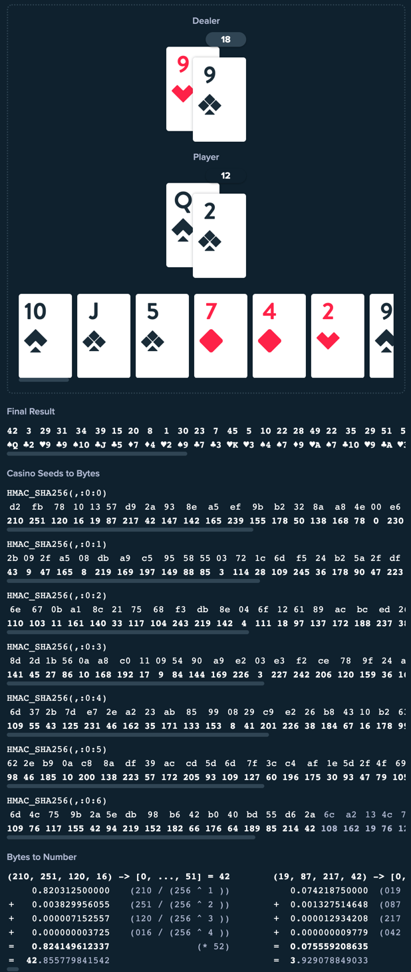
假設某局參數如下：
Hash值： | 空字串
Seed值： | 空字串
Noce： | 0 | 每局+1

每局產生100張撲克牌，依序作為每回合的新卡牌或

每個結果需要8個字元計算，一個SHA256結果僅能計算8張撲克牌牌值，因此在SHA256加入計數參數，從0開始，每需要新增一筆SHA256結果就+1後帶入，因為要預算100張撲克牌，所以共需要13筆SHA256才足夠

HMAC_SHA256(,:0:0) |  | ---8個結果
HMAC_SHA256(,:0:1) |  | ---8個結果
HMAC_SHA256(,:0:2) |  | ---8個結果
HMAC_SHA256(,:0:3) |  | ---8個結果
HMAC_SHA256(,:0:4) |  | ---8個結果
HMAC_SHA256(,:0:5) |  | ---8個結果
HMAC_SHA256(,:0:6) |  | ---8個結果
HMAC_SHA256(,:0:7) |  | ---8個結果 | （取前4個）
 |  | 共計算52個結果

以第一組HMAC_SHA256(,:0:0)為例，將參數帶入SHA256後得到長度為64的字串，每個字元都是16進位
d2fb78101357d92a938ea5ef9bb2328aa84e00e6c4b7c0f24df1eaed64aa2a4d

"計算結果落在數值0-51，分別表示撲克牌牌值2→A 花色依序為♦、♥、♠、♣ 舉例： 結果為1→♥2 結果為14→♠5 結果為30→♠9

每兩碼為單位，共取8碼做為參數，每個數值轉10進位後帶入以下計算公式
原始值 | 轉十進位 | 分別帶入計算式
d2 | 210 | (210 / (256 ^ 1)) | = | 0.8203125
fb | 251 | (251 / (256 ^ 2)) | = | 0.003829956055
78 | 120 | (120 / (256 ^ 3)) | = | 7.152557373E-06
10 | 16 | (16 / (256 ^ 4)) | = | 3.725290298E-09
 |  |  | 小計 | 0.8241496123
 |  |  | 乘以52 | 42.85577984
 |  |  | 無條件捨去至整數位 | 42
 |  |  | 代表撲克牌牌值 | ♠Q

原始值 | 轉十進位 | 分別帶入計算式
13 | 19 | (19 / (256 ^ 1)) | = | 0.07421875
57 | 87 | (87 / (256 ^ 2)) | = | 0.001327514648
d9 | 217 | (217 / (256 ^ 3)) | = | 1.293420792E-05
2a | 42 | (42 / (256 ^ 4)) | = | 9.778887033E-09
 |  |  | 小計 | 0.07555920864
 |  |  | 乘以52 | 3.929078849
 |  |  | 無條件捨去至整數位 | 3
 |  |  | 代表撲克牌牌值 | ♣2

以此類推52組撲克牌依序如下（以下僅顯示前52組）
42 | 3 | 29 | 31 | 34 | 15 | 20 | 8 | 1 | 30 | 23 | 7 | 45 | 5 | 10 | 22 | 28 | 49 | 22 | 35 | 29 | 51 | 5 | 28 | 2 | 1 | 45 | 41 | 33 | 17 | 17 | 22 | 46 | 34 | 8 | 37 | 20 | 38 | 1 | 19 | 40 | 35 | 25 | 6 | 21 | 44 | 41 | 22 | 8 | 37 | 38
♠Q | ♣2 | ♥9 | ♣9 | ♠10 | ♣5 | ♦7 | ♦4 | ♥2 | ♠9 | ♣7 | ♣3 | ♥K | ♥3 | ♠4 | ♠7 | ♦9 | ♥A | ♠7 | ♣10 | ♥9 | ♣A | ♥3 | ♦9 | ♠2 | ♥2 | ♥K | ♥Q | ♥10 | ♥6 | ♥6 | ♠7 | ♠K | ♠10 | ♦4 | ♥J | ♦7 | ♠J | ♥2 | ♣6 | ♦Q | ♣10 | ♥8 | ♠3 | ♥7 | ♦K | ♥Q | ♠7 | ♦4 | ♥J | ♠J

